Solicitud gráfica
 | Área: | Ciencias Naturales |  |  | Fecha:
 | Grado: | 8
 | Título del tema: | Las defensas del organismo ante la enfermedad |  |  | ¿Cuaderno de estudio o recurso? | Recurso
 | Editor: | Miguel Aljure |  |  | Motor del recurso | F6

 | Código guión o recurso: | CN_08_03_CO_REC40 | ← Para determinar este código, visite la hoja de Ayuda
 |  |  |  |  | ESPECIFICACIÓN DE ARCHIVOS A ENTREGAR
Núm. | Archivo Shutterstock o ruta en web | Imagen para: | Tipo | Ubicación de la imagen en el recurso F6 | Nombre imagen SMALL | Tamaño imagen SMALL | Nombre imagen ZOOM | Tamaño imagen ZOOM | Descripción | Observaciones
IMG01 | 171682835 | Recurso F6 | Fotografía | Inicio | CN_08_03_CO_REC40_IMG01.jpg | 350 x 230 px |  |  | Sistema linfático
IMG02 | 81523216 | Recurso F6 | Ilustración | Contenido | CN_08_03_CO_REC40_IMG02n.jpg | 320 x 480 px | CN_08_03_CO_REC40_IMG02a.jpg | 800 x 458 px | Detalle ganglios en maqueta | Señalar y nombrar los tubos blancos como "Vasos linfáticos", y las bolas amarillas como "Gánglios linfáticos".
IMG03 | 302749886 | Recurso F6 | Ilustración | Contenido | CN_08_03_CO_REC40_IMG03n.jpg | 320 x 480 px | CN_08_03_CO_REC40_IMG03a.jpg | 800 x 458 px |  | 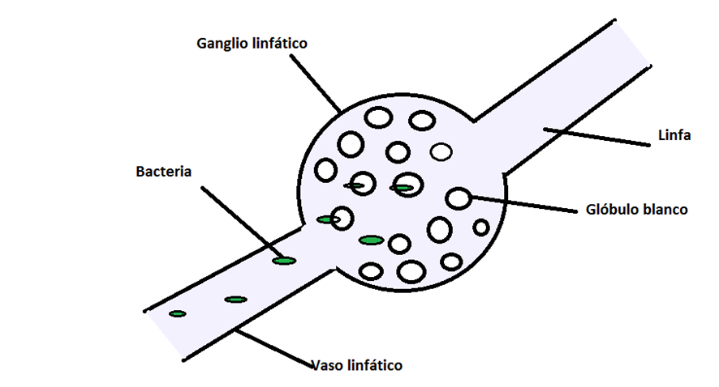 Hacer una ilustración como la que se muestra
IMG04 | 136104140 | Recurso F6 | Ilustración | Contenido | CN_08_03_CO_REC40_IMG04n.jpg | 320 x 480 px | CN_08_03_CO_REC40_IMG04a.jpg | 800 x 458 px | Capilares linfáticos, arteria y vena | Señalar y nombrar las estructuras: Azul = "Vena", roja = "Arteria", verde = "Capilar linfático".
IMG05 | 108997118 | Recurso F6 | Ilustración | Contenido | CN_08_03_CO_REC40_IMG05n.jpg | 320 x 480 px | CN_08_03_CO_REC40_IMG05a.jpg | 800 x 458 px | Circulación de sangre y linfa | Cambiar "Palatine tonsil" por "Amígdalas", "Spleen" por "Bazo", "Thymus" por "Timo", "Axilar lymph nodes" por "Ganglios linfáticos axilares". Borrar los demás textos. En una de las piernas hacer un hueso, en el muslo (arriba d ela rodilla, el fémur) y hacer que en una sección se vea el interior, una masa rosada-amarillenta. Ponerle una flecha y escribir "Médula ósea". Algo así: http://www.elitearteydanza.com.ar/apuntes/conceptos-basicos-del-cuerpo-humano/anatomia/08-medula.jpg
IMG06 | 101202535 | Recurso F6 | Fotografía | Inicio | CN_08_03_CO_REC40_IMG06.jpg | 350 x 230 px |  |  | Glóbulo blanco entre rojos
IMG07 | 203127919 | Recurso F6 | Fotografía | Contenido | CN_08_03_CO_REC40_IMG07n.jpg | 320 x 480 px | CN_08_03_CO_REC40_IMG07a.jpg | 800 x 458 px | Glóbulo blanco
IMG08 | 209981860 | Recurso F6 | Fotografía | Contenido | CN_08_03_CO_REC40_IMG08n.jpg | 320 x 480 px | CN_08_03_CO_REC40_IMG08a.jpg | 800 x 458 px | Pus
IMG09 | 148825229 | Recurso F6 | Fotografía | Contenido | CN_08_03_CO_REC40_IMG09n.jpg | 320 x 480 px | CN_08_03_CO_REC40_IMG09a.jpg | 800 x 458 px | Basófilo
IMG10 | 319477928 | Recurso F6 | Fotografía | Contenido | CN_08_03_CO_REC40_IMG10n.jpg | 320 x 480 px | CN_08_03_CO_REC40_IMG10a.jpg | 800 x 458 px | Fagocitosis
IMG11 | 247247587 | Recurso F6 | Fotografía | Contenido | CN_08_03_CO_REC40_IMG11n.jpg | 320 x 480 px | CN_08_03_CO_REC40_IMG11a.jpg | 800 x 458 px | Plasmocito y anticuerpos
IMG12 | 362385893 | Recurso F6 | Fotografía | Contenido | CN_08_03_CO_REC40_IMG12n.jpg | 320 x 480 px | CN_08_03_CO_REC40_IMG12a.jpg | 800 x 458 px | Célula NK
IMG13 | 216813523 | Recurso F6 | Ilustración | Contenido | CN_08_03_CO_REC40_IMG13n.jpg | 320 x 480 px | CN_08_03_CO_REC40_IMG13a.jpg | 800 x 458 px | Clases de glóbulos blancos | Cambiar los nombres como sigue (en orden, de izquierda a derecha): Neutrófilo, Eosinófilo, Basófilo, Monocito, Linfocito T, Linfocito B, Célula NK, Macrófago.
IMG14 | 180938618 | Recurso F6 | Ilustración | Contenido | CN_08_03_CO_REC40_IMG14n.jpg | 320 x 480 px | CN_08_03_CO_REC40_IMG14a.jpg | 800 x 458 px | Anticuerpos y antígenos | Cmabiar las palabras "Lymphocite" por Linfocito, "Antibody" por "Anticuerpo", "Antigen" por "Antígeno".

